CIRCUIT3
ALL UNITS IN MILS

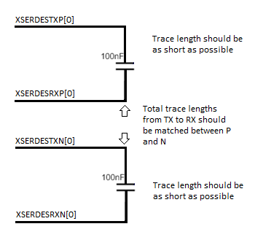
CUSTOMER PINLIST |  | R&D-ALTANOVA ASSIGNMENT

Ball Location | Ball Name | DUT TO CAPACITOR | NETLENGTH | SKEW IN A PAIR
AW34 | XSERDESRXN[0] | U1_XSERDESRXN[0] | 336.677 | 0.007
AY35 | XSERDESRXP[0] | U1_XSERDESRXP[0] | 336.684
AT39 | XSERDESTXN[0] | U1_XSERDESTXN[0] | 934.943 | 0.06
AT40 | XSERDESTXP[0] | U1_XSERDESTXP[0] | 934.883

AW34 | XSERDESRXN[0] | U3_XSERDESRXN[0] | 336.677 | 0.007
AY35 | XSERDESRXP[0] | U3_XSERDESRXP[0] | 336.684
AT39 | XSERDESTXN[0] | U3_XSERDESTXN[0] | 934.969 | 0.647
AT40 | XSERDESTXP[0] | U3_XSERDESTXP[0] | 934.322

AW34 | XSERDESRXN[0] | U5_XSERDESRXN[0] | 336.677 | 0.007
AY35 | XSERDESRXP[0] | U5_XSERDESRXP[0] | 336.684
AT39 | XSERDESTXN[0] | U5_XSERDESTXN[0] | 934.943 | 0.195
AT40 | XSERDESTXP[0] | U5_XSERDESTXP[0] | 935.138

AW34 | XSERDESRXN[0] | U7_XSERDESRXN[0] | 336.677 | 0.007
AY35 | XSERDESRXP[0] | U7_XSERDESRXP[0] | 336.684
AT39 | XSERDESTXN[0] | U7_XSERDESTXN[0] | 934.943 | 0.317
AT40 | XSERDESTXP[0] | U7_XSERDESTXP[0] | 935.26

